Feuil1
NUMERO MAGASIN | NOM MAGASIN | FERMETURE | Cette ligne doit pouvoir permettre d'utiliser les filtres. Mais j'aimerais que le tri ne soit plus autorisé.
1 | AMIENS | LUNDI
2 | LILLE | MERCREDI
3 | SAINT ANDRE | MERCREDI
4 | YVETOT | MERCREDI
5 | PARIS | MERCREDI |  | Je ne veux pas qu'il y ait de protection sur ces lignes.
6 | AIX EN PROVENCE HOTEL DE VILLE | DIMANCHE
7 | STASBOURG | DIMANCHE
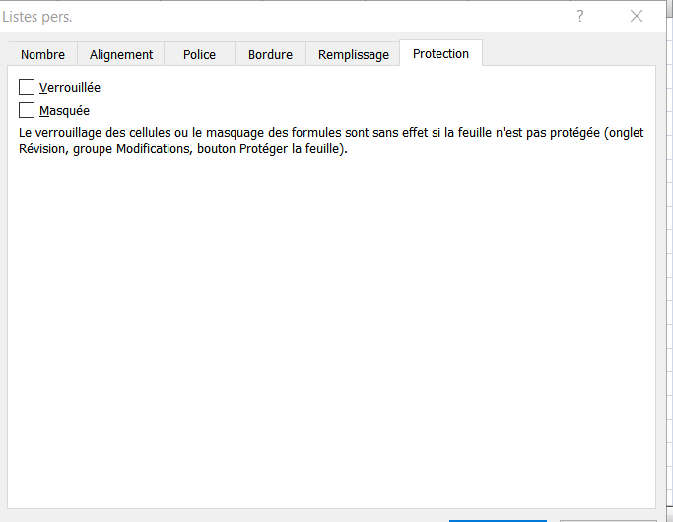
8 | NICE | DIMANCHE
9 | AJACCIO | DIMANCHE
10 | MARSEILLE | DIMANCHE

 | une fois le filtre placé
 | 1° sélectionner A2:C11 (ou autre c'est selon)
 | 2° clic droit sur la sélection
 | 3° Cette fenêtre s'affiche, sélectionner "protection" ici
 | 4° décocher ici "verrouillée"
 | 6° protéger la feuille(avec option filtre cochée)

